機能概要
機能概要 |  | 業 務 | 社宅 | 機 能 | 社宅入居許可通知書（戸別） |  | 作成者 | 富安 | 作成日 | 2015-12-28
 |  | 処 理 | 社宅入居・退居管理 | 処理種別 | オンバッチ |  | 修正者 |  | 修正日

 | 機能概要 |  |  |  |  | データフロー
 | 社宅管理主任が、社宅入居許可通知書の再出力、メール送信を行うために、氏名コード、入居許可管理番号を指定し、条件に該当する社宅入居許可通知書の再出力またはメール送信を行います。 （再送信を起動します）

社宅入居許可通知書
社宅入居許可通知書
（オンライン画面）

起動依頼

社宅入居許可
通知書
社宅入居許可通知書
（バッチ）

 | 前提条件・制約事項・運用上の留意事項
 | ・社宅入居許可通知書の再出力またはメール送信を行う都度投入する。

社宅入居許可通知書
（ＰＤＦ）

 | セキュリティ要件
 | ・利用権限 BA ・ロール名 社宅管理主任 ・セキュリティ範囲 自管理社宅

画面遷移図
画面遷移図 | 業 務 | 社宅 | 機 能 | 社宅入居許可通知書（戸別） | 作成者 | 富安 | 作成日 | 2015-12-28
 | 処 理 | 社宅入居・退居管理 | 処理種別 | オンバッチ | 修正者 |  | 修正日

「社宅入居許可通知書」
メニュー
業務メニュー
CHB33S01

社宅入居許可通知書（戸別）出力画面

「社宅入居許可通知書」
ハイパーリンク

社宅入居許可通知書
（ＰＤＦ）

（新規ウィンドウにて表示）

画面レイアウト
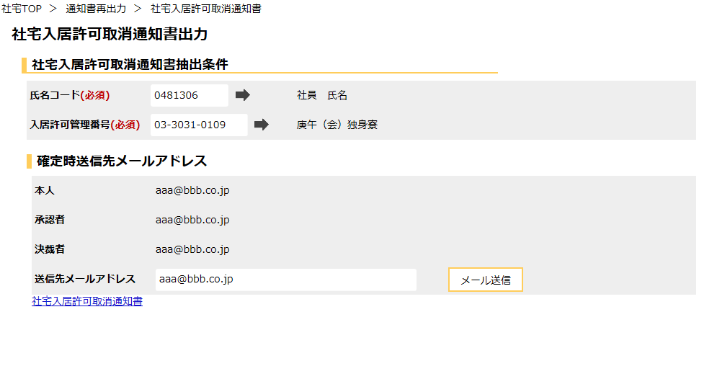
画面レイアウト |  |  | 業 務 | 社宅 |  | 機 能 | 社宅入居許可通知書（戸別） |  | 作成者 | 富安 | 作成日 | 2015-12-28
 |  |  | 処 理 | 社宅入居・退居管理 |  | 処理種別 | オンバッチ |  | 修正者 | 藤橋 | 修正日 | 2017-01-15

 | 画面名 | 社宅入居許可通知書（戸別）出力 |  | 表示名 | 社宅入居許可通知書（戸別）出力 | 画面ＩＤ |  | CHB33S01

機能詳細（オンライン）
機能詳細 |  |  |  | 業 務 |  | 社宅 | 機 能 | 社宅入居許可通知書（戸別） | 作成者 | 富安 |  | 作成日 |  | 2015-12-28
 |  |  |  | 処 理 |  | 社宅入居・退居管理 | 処理種別 | オンバッチ | 修正者 | 井上 |  | 修正日 |  | 2016-12-28

入力 |  | 処理 |  |  |  |  |  |  |  | イベントID | 出力

社宅入居許可通知書（戸別）出力画面
 |  |  | １．社宅入居許可通知書（戸別）出力画面
 |  |  | （１）初期表示 |  |  |  |  |  |  | CHB33S0101
 |  |  |  | ア．画面項目仕様に基づき画面を表示する。

テーブル
 |  |  | （２）『氏名コード』選択ダイアログアイコン押下時 |  |  |  |  |  |  | CHB33S0102
 | ［社宅入居許可通知書］ |  |  | ア．［社宅入居許可通知書］を参照し、氏名コードを抽出する。
 |  |  |  |  | （業務内共通「１．選択ダイアログ」の（１６）「氏名コードの選択（社宅入居許可通知書）」（検索機能有り）を参照）
 |  |  |  | イ．選択された氏名コードに対する氏名を『氏名』に表示する。
 |  |  |  | ウ．『入居許可管理番号』『社宅名』『本人』『承認者』『決裁者』『送信先メールアドレス』の値をクリアする。

テーブル
 |  |  | （３）『入居許可管理番号』選択ダイアログアイコン押下時 |  |  |  |  |  |  | CHB33S0103
 | ［社宅入居許可通知書］ |  |  | ア．［社宅入居許可通知書］を参照し、『氏名コード』に対応した入居許可管理番号を抽出する。
 |  |  |  |  | （業務内共通「１．選択ダイアログ」の（１７）「入居許可管理番号の選択（社宅入居許可通知書）」（検索機能有り）を参照）
 |  |  |  | イ．選択された『氏名コード』『入居許可管理番号』に対する社宅名を『社宅名』に表示する。
 |  |  |  | ウ．選択された『氏名コード』『入居許可管理番号』に対応する『本人』『承認者』『決裁者』『送信先メールアドレス』の値を表示する。

ＰＤＦ
 |  |  | （４）『社宅入居許可通知書』ハイパーリンク押下時 |  |  |  |  |  |  | CHB33S0104
 |  |  |  | ア．バリデーションチェックを行う。（「画面項目仕様」を参照） |  |  |  |  |  |  |  |  | ［社宅入居許可通知書］
 |  |  |  | イ．社宅入居許可通知書（戸別）バッチを起動し、社宅入居許可通知書（ＰＤＦ）を作成する。
 |  |  |  |  | （「チェック仕様 １．オンライン 項番01」を参照）
 |  |  |  | ウ．ＰＤＦが作成できた場合、別ウィンドウで社宅入居許可通知書（ＰＤＦ）を表示する。

テーブル
テーブル
 |  |  | （５）『メール送信』ボタン押下時 |  |  |  |  |  |  | CHB33S0105
 | ［社宅管理主任］ |  |  | ア．バリデーションチェックを行う。（「画面項目仕様」を参照） |  |  |  |  |  |  |  |  | ［社宅入居許可通知書］
 | ［社宅入居許可通知書］ |  |  | イ．『メール送信』の必須チェックを行う。（「チェック仕様 １．オンライン 項番03」を参照）
 |  |  |  | ウ．『氏名コード』、『入居許可管理番号』をキーとして［社宅入居許可通知書］の更新を行う。
 |  |  |  |  | （テーブル更新仕様 社宅入居許可通知書（更新）を参照）
 |  |  |  | エ．ＴｏＤｏお知らせ通知にて『送信先メールアドレス』宛てに「社宅入居許可のお知らせメール」の送信を行う。
 |  |  |  |  | （「チェック仕様 １．オンライン 項番02」を参照）

機能詳細（バッチ）
機能詳細 |  |  |  | 業 務 | 社宅 | 機 能 | 社宅入居許可通知書（戸別） | 作成者 | 富安 |  | 作成日 |  | 2015-12-28
 |  |  |  | 処 理 | 社宅入居・退居管理 | 処理種別 | オンバッチ | 修正者 | 藤橋 |  | 修正日 |  | 2016-03-31

入力 |  | 処理 |  |  |  |  |  |  | イベントID | 出力

 |  |  | １．初期処理
 |  |  | （１）起動パラメータの取得
 |  |  |  | ア．抽出条件の取得
 |  |  |  | （ア）社宅入居許可通知書（戸別）画面より、『氏名コード』、『入居許可管理番号』を取得する。

テーブル
ＰＤＦ
 |  |  | ２．主処理
 | ［社宅入居許可通知書］ |  | （１）社宅入居許可通知書出力
 |  |  |  | ア．［社宅入居許可通知書］より『氏名コード』、『入居許可管理番号』に対応する社宅入居許可通知書情報を取得する。 |  |  |  |  |  |  |  | ［社宅入居許可通知書］
 |  |  |  | イ．社宅入居許可通知書を出力する。

 |  |  | ３．後処理
 |  |  |  | 特に無し

帳票レイアウト
帳票レイアウト |  |  | 業 務 | 社宅 | 機 能 | 社宅入居許可通知書（戸別） |  | 作成者 | 富安 | 作成日 | 2015-12-28
 |  |  | 処 理 | 社宅入居・退居管理 | 処理種別 | オンバッチ |  | 修正者 |  | 修正日

 | 帳票名 | 社宅入居許可通知書（１／２） |  |  | 帳票ＩＤ |  | CHB33R01

(表示用部屋番号)

 | 帳票名 | 社宅入居許可通知書（２／２） |  |  | 帳票ＩＤ |  | CHB33R01

